PROT

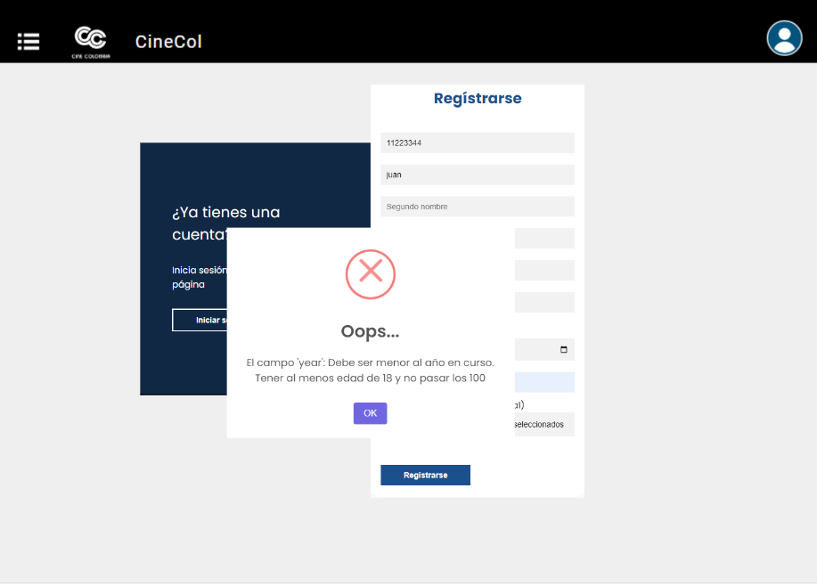
 |  | Protipo #1 | Portotipo #2 | Prototipo #3 |  | Prototipo #4
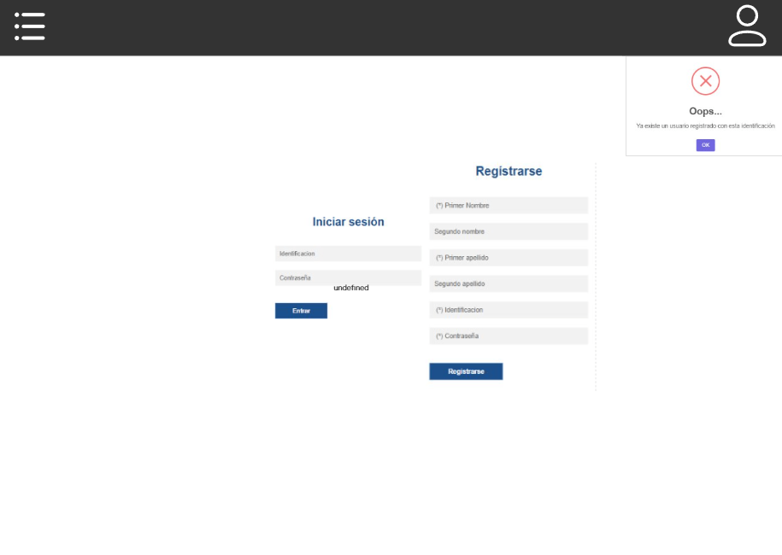
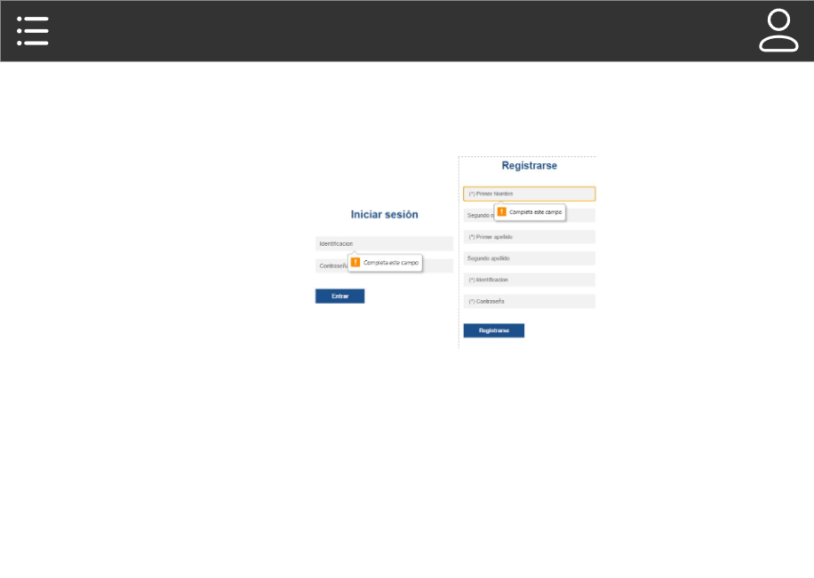

HU 2.1

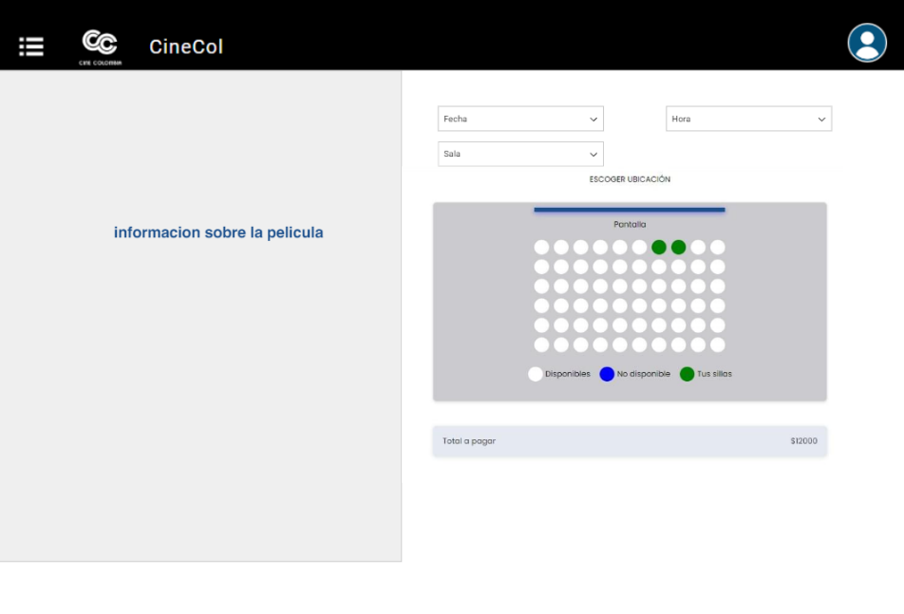
 | Prototipo #5 |  | Prototipo #6
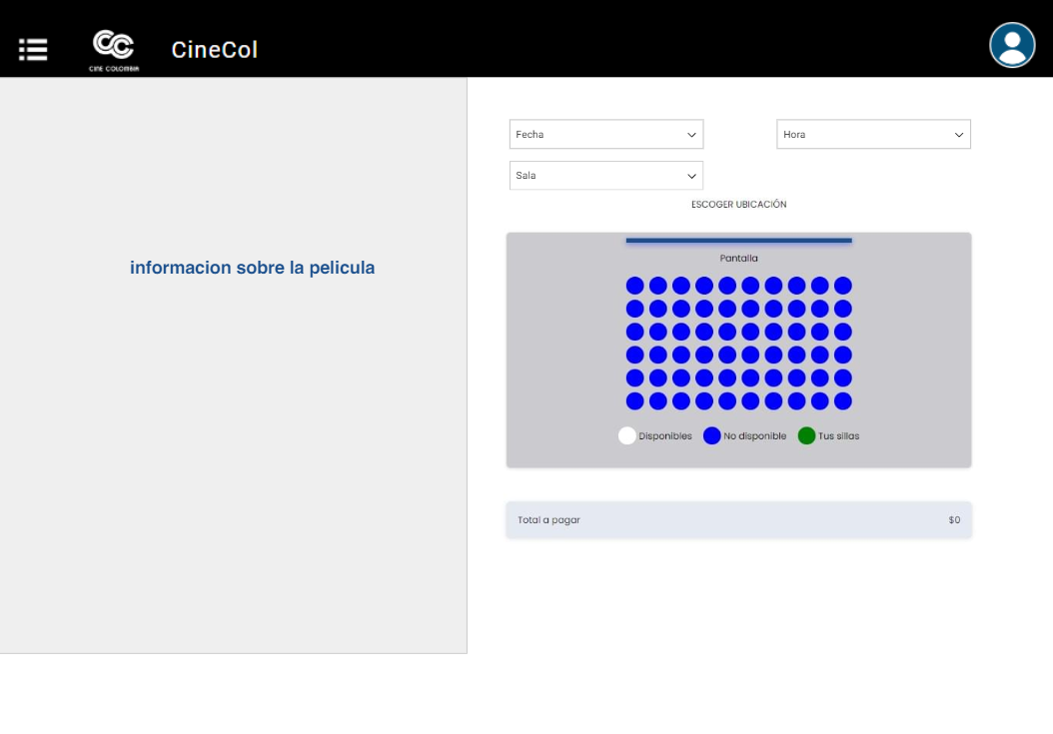
HU 2.2

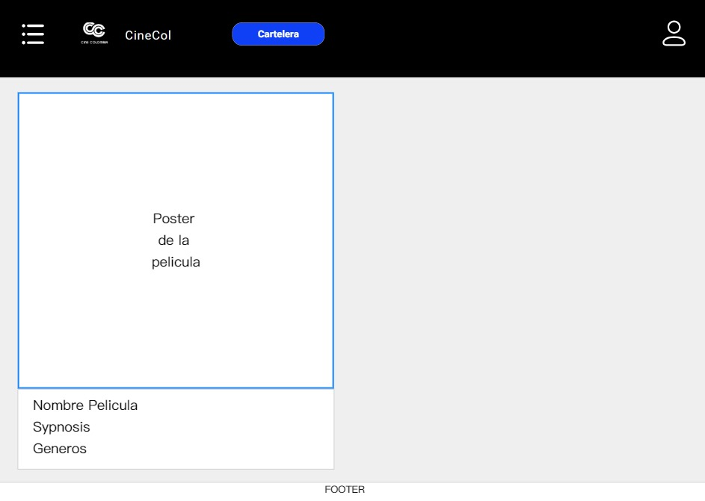
 | Prototipo #7 |  | Prototipo #8 |  | Prototipo #9
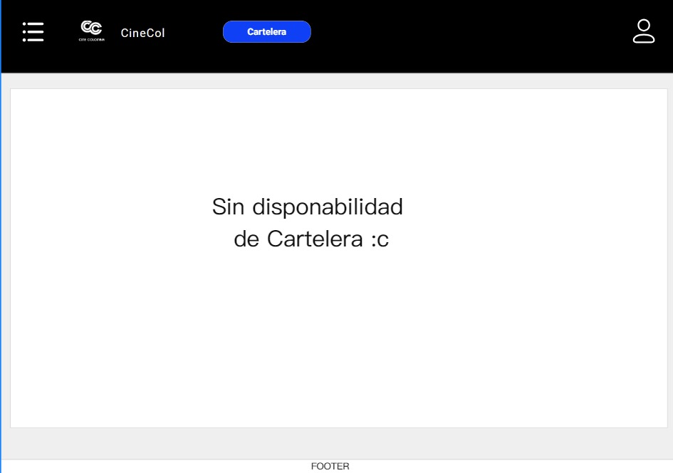
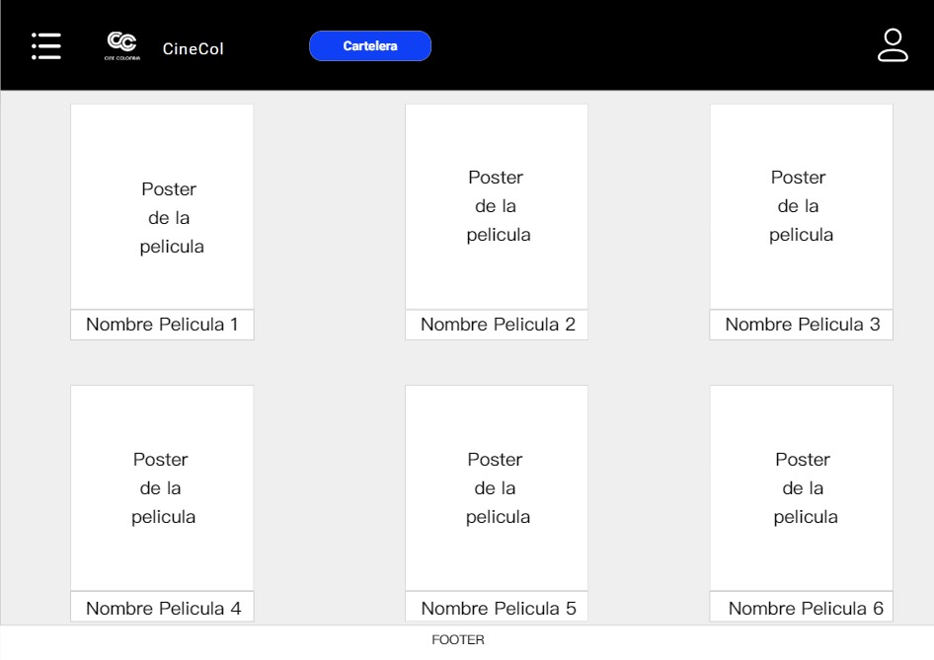

HU 2.3

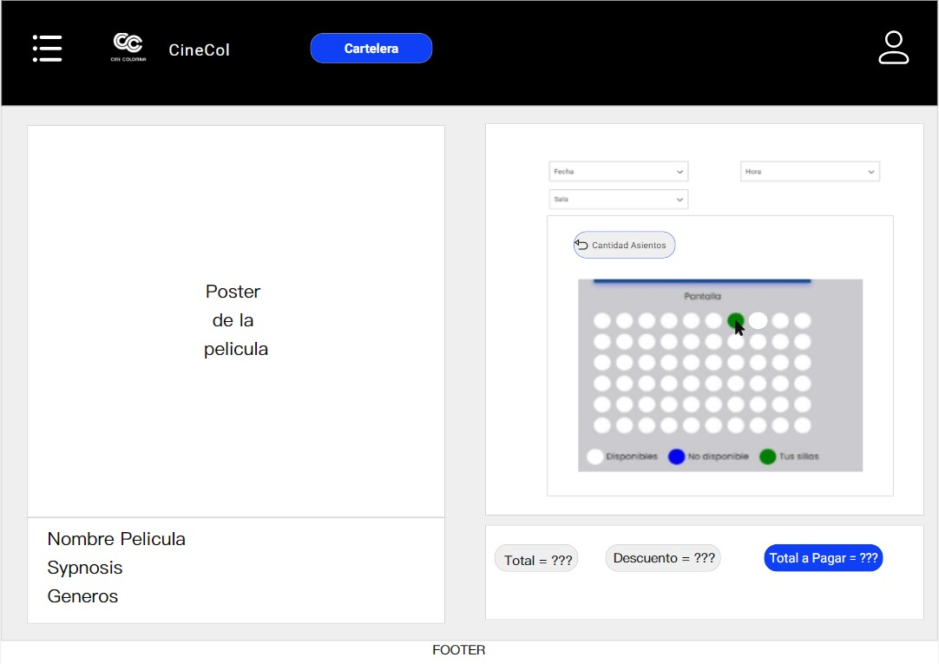
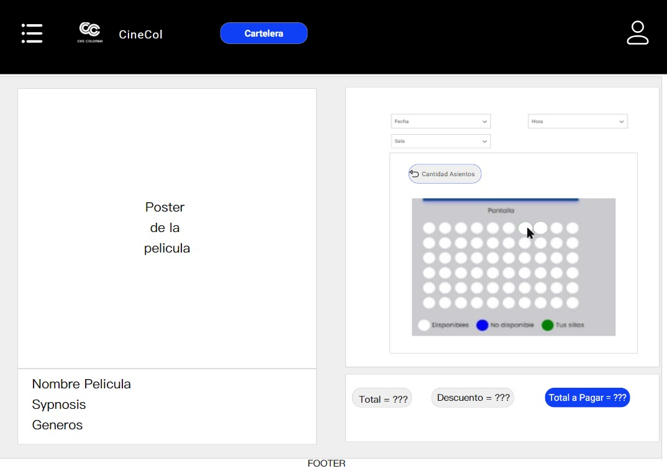

 | Prototipo #10a |  | Prototipo #10b |  | Prototipo #10c

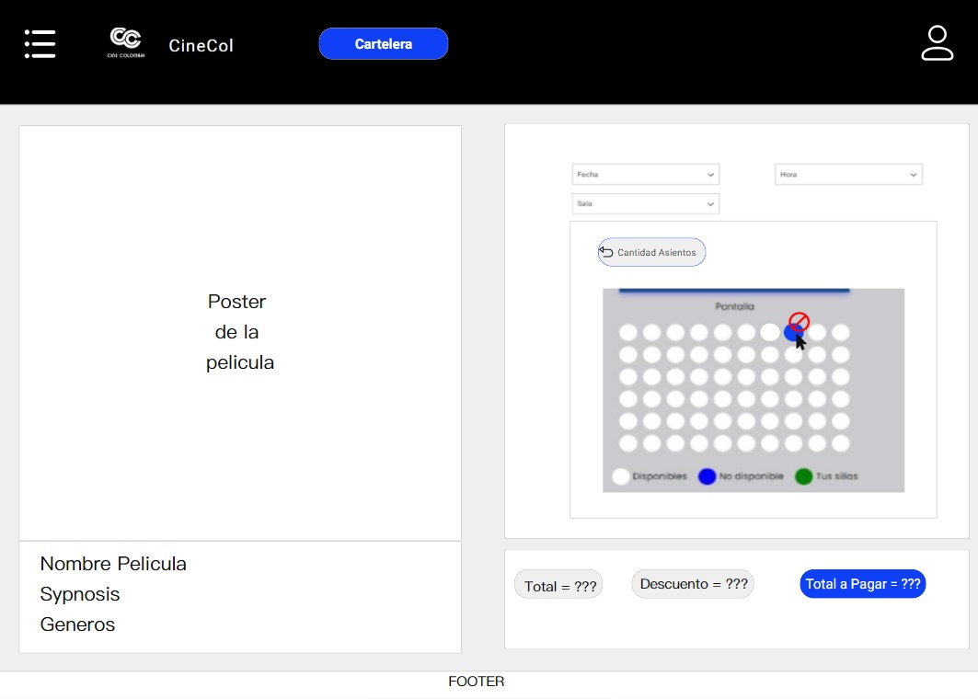
 | Prototipo #11a |  | Prototipo #11b |  | Prototipo #11c


HU 1.3

 | Prototipo #12a |  | Prototipo #12b


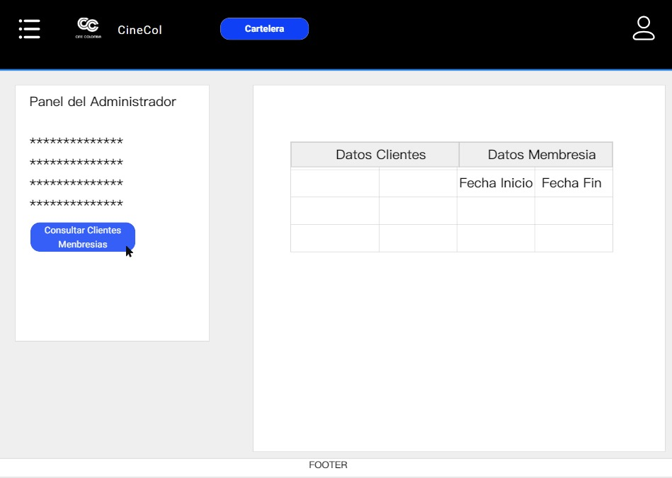
 | Prototipo #13 |  | Prototipo #14 |  | Prototipo #15

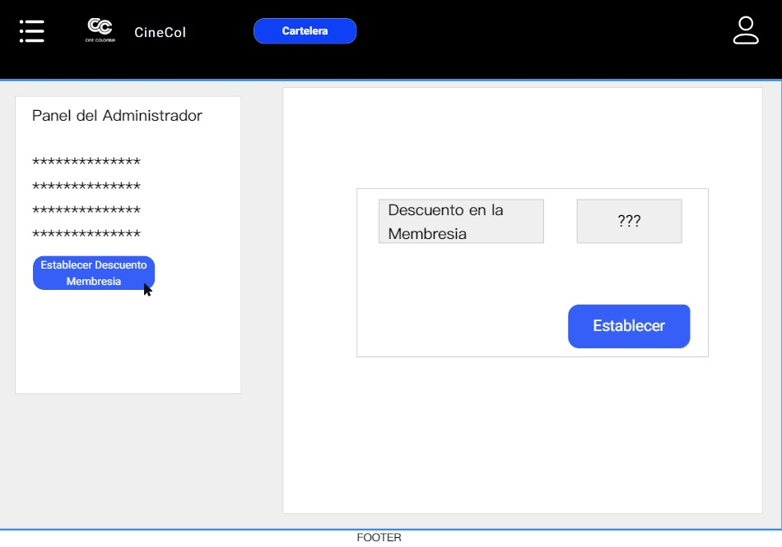

HU 3.2

